mediane vs moyenne
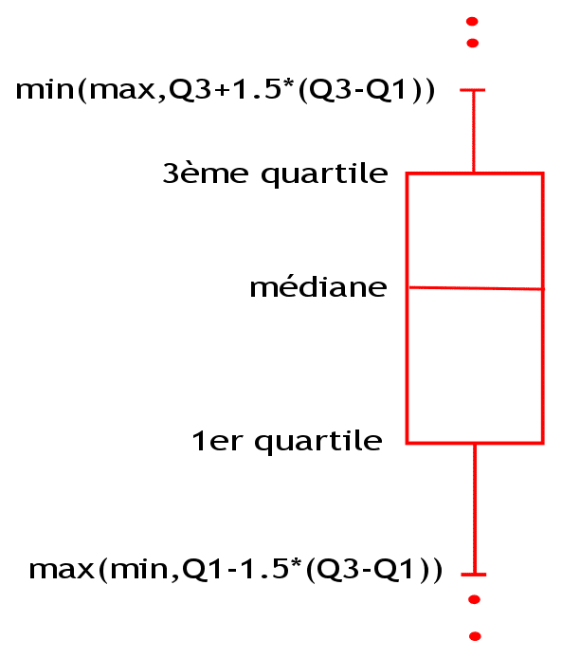
salariés | salaires | salariés | salaires
salarié 4 | 3000 | salarié 9 | 45000
salarié 2 | 2500 | salarié 2 | 300
salarié 6 | 2500 | salarié 4 | 200
salarié 5 | 2010 | salarié 3 | 200
salarié 8 | 2000 | salarié 7 | 160
salarié 1 | 1500 | salarié 6 | 150
salarié 3 | 1500 | salarié 1 | 140
salarié 7 | 1500 | salarié 8 | 120
salarié 9 | 1000 | salarié 5 | 100

moyenne |  | moyenne
mediane |  | mediane

pareto
poste | montant | % du total | % cumulé
loyer | 650.00 € | 37.3% | 37.3%
alimentaire | 500.00 € | 28.7% | 65.9%
énergie | 245.00 € | 14.0% | 80.0%
transport | 90.00 € | 5.2% | 85.1%
santé | 90.00 € | 5.2% | 90.3%
voyage | 50.00 € | 2.9% | 93.2%
téléphonie | 45.00 € | 2.6% | 95.8%
internet | 39.00 € | 2.2% | 98.0%
adsl | 20.00 € | 1.1% | 99.1%
biscuit | 15.00 € | 0.9% | 100.0%

total | 1,744.00 € | 100.0%

radar 2 - proportion inversée
Vous êtes rédacteur du magazine AutoPluche. On vous demande de faire un graphique radar pour comparer les différents véhicules.
Complétez le second tableau pour mettre les données à la même échelle (exemple sur 10) et créez votre graphique !
données brutes | R5 | Espace | Alpine
Vitesse (en km/h) | 160 | 180 | 250
Autonomie (en km) | 300 | 450 | 250
Maniabilité (sur 10) | 7.5 | 3.5 | 9.5
Confort (sur 10) | 3 | 7 | 2
Consommation (L au 100) | 8 | 7 | 14
Prix | 8,000 € | 12,000 € | 30,000 €

données brutes | R5 | Espace | Alpine
Vitesse (sur 10)
Autonomie (sur 10)
Maniabilité (sur 10)
Confort (sur 10)
Consommation (sur 10)
Prix (sur 10)

nuage de point
horaires | nb usagers semaines | nb usagers week-end
4:00:00 | 277 | 244
5:00:00 | 483 | 377
6:00:00 | 816 | 604
7:00:00 | 1200 | 500
8:00:00 | 909 | 682
9:00:00 | 641 | 513
10:00:00 | 441 | 348
11:00:00 | 155 | 124
12:00:00 | 840 | 680
13:00:00 | 760 | 540
14:00:00 | 440 | 348
15:00:00 | 22 | 18
16:00:00 | 399 | 283
17:00:00 | 600 | 540
18:00:00 | 900 | 1170
19:00:00 | 740 | 873
20:00:00 | 500 | 670
21:00:00 | 60 | 80
22:00:00 | 70 | 84
23:00:00 | 90 | 310
1900-01-01 00:00:00 | 390 | 590

